Datos personales
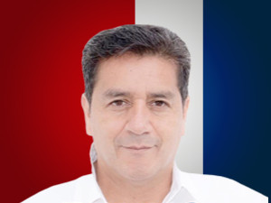

Nombres: | Luis Bruno
Apellidos: | Segovia Mejía
Facebook: | https://www.facebook.com/Bruno-Segovia-Asambleista-por-Azuay-115023863731852
Twitter: | @BrunoSegoviaEc
Descripción:

